TomaDec
Toma de decisiones |  |  |  |  | Descr | MB | B | R | M |  |  |  |  |  |  |  |  |  |  |  |  | Matriz de arrepentimientos
V. 20.1.1 |  | ? |  | 1.0000 | P(Nj)> | 0.2000 | 0.2000 | 0.4000 | 0.2000 |  |  | Columnas marginales (j=5) |  |  |  |  |  |  |  |  | P(Nj)> | 0.2000 | 0.2000 | 0.4000 | 0.2000
 |  |  |  | Descr |  | N1 | N2 | N3 | N4 |  |  | Acción | Wald | optimista | Hurwicz | Minimax | E(B) | Equi-P() | Acción | VOLVER |  | N1 | N2 | N3 | N4 | Vector_J
Ingrese la cantidad… |  |  |  | G | a1: | 2.50 | 0.00 | -2.50 | -4.10 |  |  | a1: | -4.10 | 2.50 | -1.46 | 2.50 | -1.32 | -1.03 | G |  | a1 | 0.00 | 0.40 | 2.50 | 4.10 | 4.10
... de estados de la natura | 4 | (máximo 20) |  | M | a2: | 1.60 | 0.30 | -1.20 | -2.10 |  |  | a2: | -2.10 | 1.60 | -0.62 | 1.60 | -0.52 | -0.35 | M |  | a2 | 0.90 | 0.10 | 1.20 | 2.10 | 2.10
... de alternativas de decisión | 4 | (máximo 20) |  | C | a3: | 0.60 | 0.40 | -0.30 | -0.30 |  |  | a3: | -0.30 | 0.60 | 0.06 | 0.60 | 0.02 | 0.10 | C |  | a3 | 1.90 | 0.00 | 0.30 | 0.30 | 1.90
Coeficiente de Hürwicz | 0.4000 |  |  | Nada | a4: | -0.40 | 0.00 | 0.00 | 0.00 |  |  | a4: | -0.40 | 0.00 | -0.24 | 0.00 | -0.08 | -0.10 | Nada |  | a4 | 2.90 | 0.40 | 0.00 | 0.00 | 2.90

Resultados: |  | decisión:
Maximin, pesimista, Wald | -0.3000 | a3: C
Maximax, optimista | 2.5000 | a1: G
Hürwiczs | 0.0600 | a3: C
Minimax | 0.0000 | a4: Nada
Esperanza matemática | 0.0200 | a3: C
Expectativa igual | 0.1000 | a3: C
Arrepentimiento | 1.9000 | a3: C
 | Ver vector J = 5
Beneficio esperado con | 0.5800
… información perfecta (BEIP)
Valor esperado con | 0.5600
... información perfecta (VEIP)
Valor esperado | 0.0200
… sin información (E(B))
Ver MATRIZ DE ARREP. y VECTOR J (5) |  |  |  | Maxj (bi) >>> |  | 2.50 | 0.40 | 0.00 | 0.00 |  |  |  |  |  |  |  |  |  |  |  |  | 2.50 | 0.40 | 0.00 | 0.00
 |  |  | optimiza.org
Hoja protegida SIN contraseña

 | TOMA DE DECISONES |  |  |  |  | Version 20.1.1 3/2026 |  |  |  | VOLVER
 | Ayuda

 | 1. Las celdas amarillas se destinan al ingreso de datos
 | 2. Al colocar el número de estados de la natura, (ejemplo "4" en la figura), se habilitarán igual número de columnas
 | etiquetadas desde N1 hasta el número de estados de la natura (N4 en la figura)
 | 3. Lo mismo se logra al indicar el número de alternativas de decisión, en este caso las etiquetas van desde e1
 | hasta el valor que corresponda (e4 en la figura)
 | 4. Se habilitarán celdas a la izquierda de la columna de las acciones ai y encima de la fila de los estados Nj para que
 | se puedan poner los nombres de cada acción o estado. Esta operación es OPCIONAL.
 | 5. Se habilitará en color amarillo el espacio destinado a la matriz de beneficios
 | 6. En las celdas señaladas de la matriz de beneficio deben ingresarse manualmente los valores corresondientes a
 | cada una de ellas
 | 7. En el marginal inferior aparecerá, para cada columna el valor que corresponde al bij máximo de esa columna

 |  |  |  |  |  |  |  |  |  |  | VOLVER

 | 8. Al pusar "Ver vector J = n" (donde n es el número de estados de la natura + 1) se accederá a una tabla donde
 | se muestran juntas todas las columna marginales derechas para cada uno de los modelos disponibles, a manera
 | de resumen. (en las figuras el ejemplo es de 4 estados de la natura, por tanto la columna mostrada es J = 5)
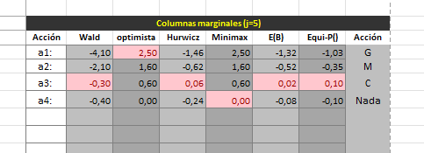

 | Lo mismo se logra al pulsar "Ver MATRIZ DE ARREP. y VECTOR J (n)" pero se agrega dicha matriz.
 | La columna marginal derecha se muestra en el extremo derecho del espacio destinado a la matriz, así como
 | debajo de ese espacio se ve el marginal inferior.

 |  |  |  |  |  |  |  |  |  |  | VOLVER

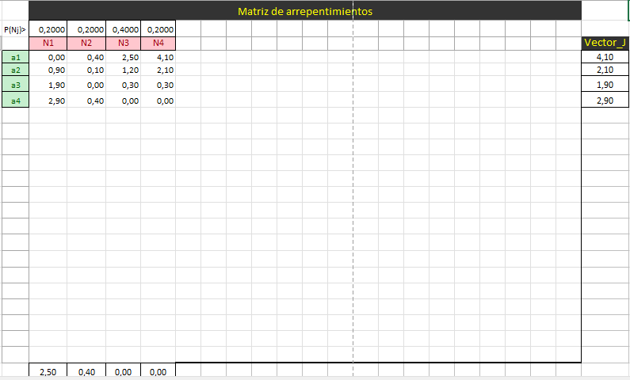

 |  |  |  |  |  |  |  |  |  |  | VOLVER

